Sheet1
模块 | 指标 | 你的数字 | 备注/定义
A. 初始联系样本 | T1最初联系下属总数 | 450 | 最初发出T1问卷的follower总人数
 | T1最初联系领导总数 | 90 | 若一队一领导，这个数通常≈最初联系团队总数
 | T1最初联系团队总数 | 90 | 最初进入研究的team总数

B. T1下属端 | T1提交问卷下属数 | 460 | 实际提交T1问卷的人数（未清洗前）
B. T1下属端 | T1注意力检查失败人数 | 14 | 按你预先设定规则判定
B. T1下属端 | T1重复提交人数 | 10 | 同一被试重复提交，只保留一份
B. T1下属端 | T1ID无效 | 0 | CompanyID/TeamID/LeaderID/FollowerID有问题
B. T1下属端 | T1其他无效作答人数 | 0 | 极短时长、明显乱填等
B. T1下属端 | T1可用下属数 | 436 | T1最终保留的follower数
B. T1下属端 | T1可用团队数 | 90 | T1可用下属所对应的team数
B. T1下属端 | T1可用领导数 | 90 | T1可用下属所对应的leader数

C. T2下属端 | T2受邀下属数 | 413 | 通常=T1可用下属数
C. T2下属端 | T2提交问卷下属数 | 420 | 实际提交T2问卷的人数（未清洗前）
C. T2下属端 | T2注意力检查失败人数 | 12
C. T2下属端 | T2重复提交人数 | 4 | 同一被试重复提交，只保留一份
C. T2下属端 | T2ID无效 | 3 | CompanyID/TeamID/LeaderID/FollowerID有问题
C. T2下属端 | T2其他无效作答人数 | 0 | 极短时长、明显乱填等
C. T2下属端 | T2可用下属数 | 401 | T2最终保留的follower数
C. T2下属端 | T2可用团队数 | 85 | T2可用下属所对应的team数
C. T2下属端 | T2可用领导数 | 85 | T2可用下属所对应的leader数

D. T3下属端 | T3受邀下属数 | 372 | 通常=T2可用下属数
D. T3下属端 | T3提交问卷下属数 | 375 | 实际提交T3下属端问卷人数（未清洗前）
D. T3下属端 | T3下属注意力检查失败人数 | 11
D. T3下属端 | T3下属重复提交人数 | 3 | 同一被试重复提交，只保留一份 | \documentclass{article} \usepackage{array} \usepackage{booktabs} \begin{document} \textbf{1. 如果每个团队最初邀请 5 名下属，那么 response rate 可以这样算：} \begin{tabular}{l l r} \toprule \textbf{指标} & \textbf{算法} & \textbf{数字} \\ \midrule 初始邀请下属总数 & $90 \times 5$ & 450 \\ 最终有效下属数 & --- & 361 \\ Overall follower retention rate & $361 \div 450$ & .802 \\ 最终有效团队数 & --- & 79 \\ Final average followers per retained team & $361 \div 79$ & 4.57 \\ Average retained team-member rate among retained teams & $4.57 \div 5$ & .914 \\ \bottomrule \end{tabular} \vspace{1em} 所以你表格里建议填： \begin{itemize} \item overall follower retention rate = .802 \item average team member response rate among retained teams = .914 \end{itemize} 不要再填 .785。 \end{document}
D. T3下属端 | T3下属ID无效 | 0 | CompanyID/TeamID/LeaderID/FollowerID有问题
D. T3下属端 | T3下属其他无效作答人数 | 0 | 极短时长、明显乱填等
D. T3下属端 | T3下属可用人数 | 361 | T3 follower端最终保留人数

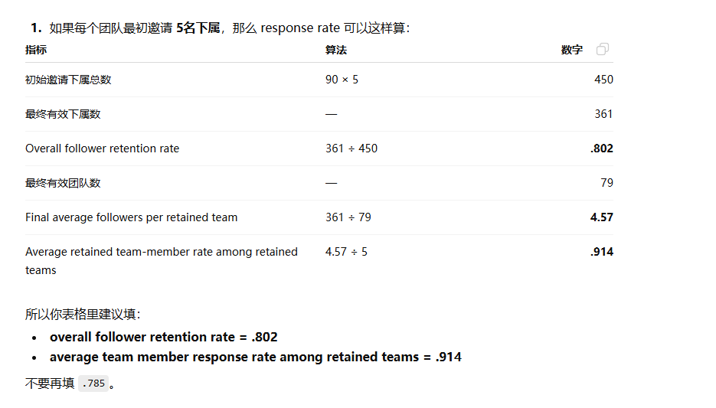
E. T3领导端 | T3受邀领导数 | 79 | 被邀请填写T3领导端问卷的leader数.在 T2 清洗完成后，所有“有资格进入 T3 的 follower”所对应的独立 LeaderID 数量。
E. T3领导端 | T3提交问卷领导数 | 81 | 实际提交T3领导端问卷人数（未清洗前）
E. T3领导端 | T3领导注意力检查失败人数 | 0
E. T3领导端 | T3领导重复提交人数 | 1
E. T3领导端 | T3领导ID无效/缺失人数 | 1
E. T3领导端 | T3领导其他无效作答人数 | 0
E. T3领导端 | T3领导可用人数 | 79 | T3 leader端最终保留人数
E. T3领导端 | T3领导可用团队数 | 79 | 通常≈T3领导可用人数（若一队一领导）

F. 匹配与最终分析 | T3初步匹配成功的follower-leader dyad数 | 361 | T3两端都回收且ID能初步对上的dyad数（清洗前）
F. 匹配与最终分析 | 因跨波次ID无法匹配剔除的dyad数 | 0 | T1/T2/T3之间无法连上。ID-related exclusions were handled during wave-specific data cleaning; no additional cross-wave matching failures occurred after the final follower–leader merge.
F. 匹配与最终分析 | 因注意力检查失败剔除的dyad数 | 0 | 任一关键波次失败且按规则整体剔除
F. 匹配与最终分析 | 因重复/冲突记录剔除的dyad数 | 0 | 同一ID多条记录且无法保留
F. 匹配与最终分析 | 因核心变量缺失剔除的dyad数 | 0 | 主模型所需 focal variables 缺失
F. 匹配与最终分析 | 因其他原因剔除的dyad数 | 0
F. 匹配与最终分析 | 最终有效dyad数 | 361 | 最终进入主分析的matched follower-leader cases
F. 匹配与最终分析 | 最终有效下属数 | 361 | 通常=最终有效dyad数
F. 匹配与最终分析 | 最终有效领导数 | 79 | 最终分析样本中对应的leader数
F. 匹配与最终分析 | 最终有效团队数 | 79 | 最终分析样本中对应的team数
F. 匹配与最终分析 | 最终每位领导平均对应下属数 | 4.57 | 可后算：最终有效下属数 ÷ 最终有效领导数
F. 匹配与最终分析 | 最终每团队平均下属数 | 4.57 | 可后算：最终有效下属数 ÷ 最终有效团队数
F. 匹配与最终分析 | team member response rate_j | 80.20% | 可后算：该团队最终有效下属数 ÷ 该团队最初被邀请的 下属数
F. 匹配与最终分析 | average team member response rate | 91.40% | 可后算：所有团队的 team member response rate_j 的平均值
 |  | 这里的91.4%太高了。也要降到80%左右。最终保证team member response rate_j（这个可以是70%多）和这里的anverage team member response rate都在80%左右。temas数不变，应该只能改变follower数了？

